FO-07-38
 | CENTRO INTEGRAL DE REHABILITACIÓN COLOMBIA-CIREC TOMA DE MOLDE AFO GESTIÓN DE PRODUCCIÓN. |  |  |  |  |  | Código | FO-07-38

 |  |  |  |  |  |  | Versión | 1

 |  |  |  |  |  |  | Fecha de Emisión | 19-01-2012
NOMBRE DEL USUARIO |  |  |  |  |  |  | MASCULINO | FEMENINO

TÉCNICO A CARGO |  |  | USUARIO HISTORIA |  |  |  | ADULTO | NIÑO

NUMERO DE OP
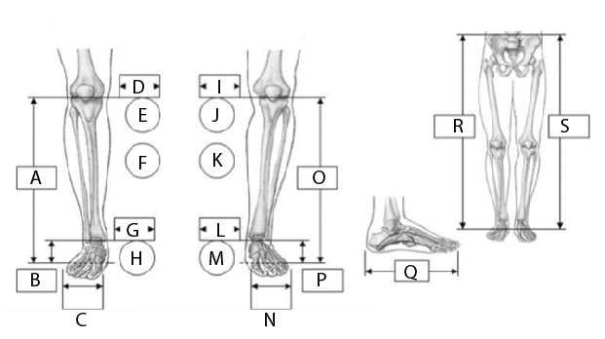 |  |  |  |  |  |  | MEDIDAS

 |  |  |  |  |  |  | A

 |  |  |  |  |  |  | B

 |  |  |  |  |  |  | C

 |  |  |  |  |  |  | D

 |  |  |  |  |  |  | E

 |  |  |  |  |  |  | F

 |  |  |  |  |  |  | G

 |  |  |  |  |  |  | H

 |  |  |  |  |  |  | I

 |  |  |  |  |  |  | J

 |  |  |  |  |  |  | K

 |  |  |  |  |  |  | L

 |  |  |  |  |  |  | M

 |  |  |  |  |  |  | N
IZQUIERDA
DERECHA |  |  |  |  |  |  | O
OBSERVACIONES
 |  |  |  |  |  |  | P

 |  |  |  |  |  |  | R

 |  |  |  |  |  |  | S

FECHA DE INGRESO | FECHA DE MOLDE | FECHA DE PRUEBA |  | FECHA DE ENTREGA |  | FECHA DE CAMBIO

TIPO DE ORTESIS
A.F.O | MOTIVO DEL CAMBIO
F.O | MOTIVO DEL CAMBIO |  |  |  |  | OBSERVACIONES
Zapato | Cambio de Volumen |  | Accidente
S.O | Cambio de volumen + otro |  | Falsa Info
C.O | Ruptura de Componente |  | Covertura
 | Problema de Alineación |  | Perdida/Robo
 | Grieta o Hueco en Socket |  | Crecimiento
DETERMINANTES | COVERTURA DEL PIE |  | COLOR DE PIE |  | CAUCASICO
PESO | Descalzo |  |  |  | OSCURO
ESTATURA | Chancleta |  | TALLA DE PIE
PIE No. | Abierto |  | TIPO DE PIE |  | DESCALZO
ALTO TACON | Cerrado |  |  |  | TIPO DE ZAPATO
CARACTERÍSTICAS ARTICULACIÓN DE TOBILLO
 | Adulto Removible 20 mm |  |  |  | Articulación Chica de Tobillo PP
 | 16 mm |  |  |  | Tamarak Larga
 | Articulación larga de Tobillo |  |  |  | Tamarak Chica
 | Articulación Chica de Tobillo
TIPO DE CONSTRUCCIÓN
Convencional
Plastica
OBSERVACIONES

